Leht1
HEKAMERK OÜ |  |  |  |  | 12.07
LEIVA 4, 12618 TALLINN
TEL. 6776 300 | info@hekamerk.ee

HINNAKIRI |  |  |  |  | VEEBRUAR 2021

ELEKTRIBOILERID
 |  |  |  | PARTNERI SOODUSTUS: | 0%
 | KOOD | MÕÕT | HIND |  | HIND
 |  |  | KM-TA |  | KM-TA

LISATARVIKUD

 | 29019 | DIELEKTRILINE MUHV 1/2" PLAST | 3.83
 | 26060 | DIELEKTRILINE MUHV 3/4" BI-MET | 14.85

 | 015533I | BOILER KAITSEKLAPP 1/2" 8.5-9bar | 5.75
 | 95544 | BOILER KAITSEKLAPP 3/4" 8.5-9bar | 8.37
 | 50003 | BOILER KAITSEKLAPP 1" 8.5-9bar | 24.99

 | 800281 | TOITEPLOKK 3-F ACI+BOILERITELE | 29.98
 | 900353 | BOILERI TUGIJALG | 36.66

HORISONTAALBOILERID - KERAAM. KÜTTEKEHAGA

 | 263123 | THERMOR HOR ACI 100L 230V 1800W | 300.20
 | 273124 | THERMOR HOR ACI 150L 230V 1800W | 347.00
 | 283118 | THERMOR HOR ACI 200L 230V 2100W | 408.00

SEINABOILERID - KERAAM. KÜTTEKEHAGA

 | 241057 | THERMOR VERT ACI 50L 230V 1200W | 220.00
 | 251056 | THERMOR VERT ACI 75L 230V 1200W | 250.00
 | 261067 | THERMOR VERT ACI 100L 230V 1200W | 275.02
 | 271083 | THERMOR VERT ACI 150L 230V 1800W | 328.00
 | 281077 | THERMOR VERT ACI 200L 230V 2400W | 381.30

VÄIKEBOILERID - SUKELKÜTTEKEHAGA
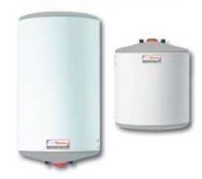
 | 221081 | VÄIKE 10L 240V 1600W VALAMU PEALE | 86.00
 | 221082 | VÄIKE 10L 240V 2000W VALAMU ALLA | 86.00
 | 221075 | VÄIKE 15L 240V 2000W VALAMU PEALE | 95.00
 | 221076 | VÄIKE 15L 240V 2000W VALAMU ALLA | 95.00
 | 231021 | VERT 30L 240V 2000W | 108.00

EKO, CONCEPT BOILERID - SUKELKÜTTEKEHAGA
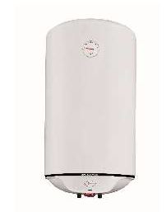
 | 241080 | THERMOR VERT EKO 50L 230V 1500W | 112.04
 | 251104 | THERMOR VERT EKO 80L 230V 1500W | 121.00
 | 261111 | THERMOR VERT EKO 100L 230V 1500W | 128.00
 | 253025 | THERMOR HOR EKO 80L 230V 1500W | 141.00
 | 263088 | THERMOR HOR EKO 100L 230V 1500W | 157.00

